Sheet1 (2)
申购合同
供方：上海汭洐 |  |  |  |  |  |  | 合同标号： |  | WSJ20250701-1
需方：威斯嘉服装有限公司 |  |  |  |  |  |  | 签订点： | 广东佛山顺德均安镇畅兴工业区均益路9号4楼
产品名称，规格，数量，金额 |  |  |  |  |  |  | 签订时间： |  | 2025-07-01 |  |  |  |  |  | 出货日期 2025-7-15
客户 | 款号 | PO | 货品名 | 内容 | 订单数 | 码数 |  |  |  |  |  |  |  |  | 需订数量
 |  |  |  |  |  | 4 | 6 | 8 | 9 | 10 | 11 | 12 | 14 | 16
利丰 | 172876 | 1523305 | 腰卡 | MID THIGH SKIRT | 1500 |  | 72 | 265 | 0 | 418 | 0 | 428 | 265 | 82 | 1530
 | 石色 | 015 | 纸质吊牌 | MID WAIST |  |  | 配绳仔001 |  |  |  |  |  |  |  | 1530
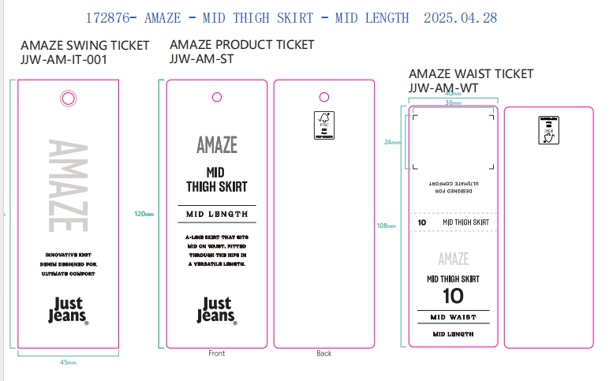
合计
备注
部门 |  |  | 跟单 梁珍
购品种类型 |  |  | 腰卡
订购原因：
申购人签名
主管签名

